ZiarnoWYKRESY
Średnie ceny zakupu pszenicy konsumpcyjnej i kukurydzy w przedsiębiorstwach dokonujących zakupu zbóż w układzie tygodniowym

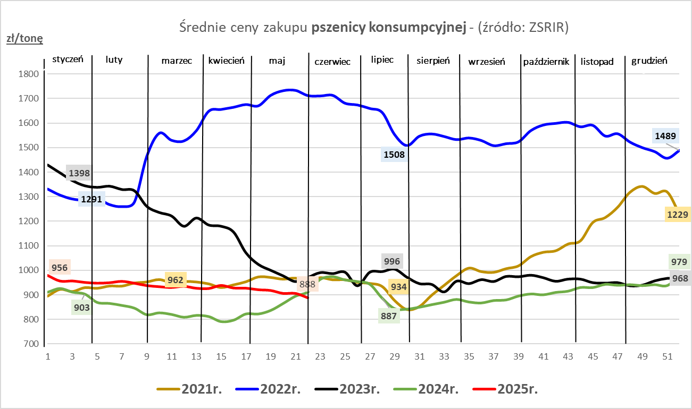
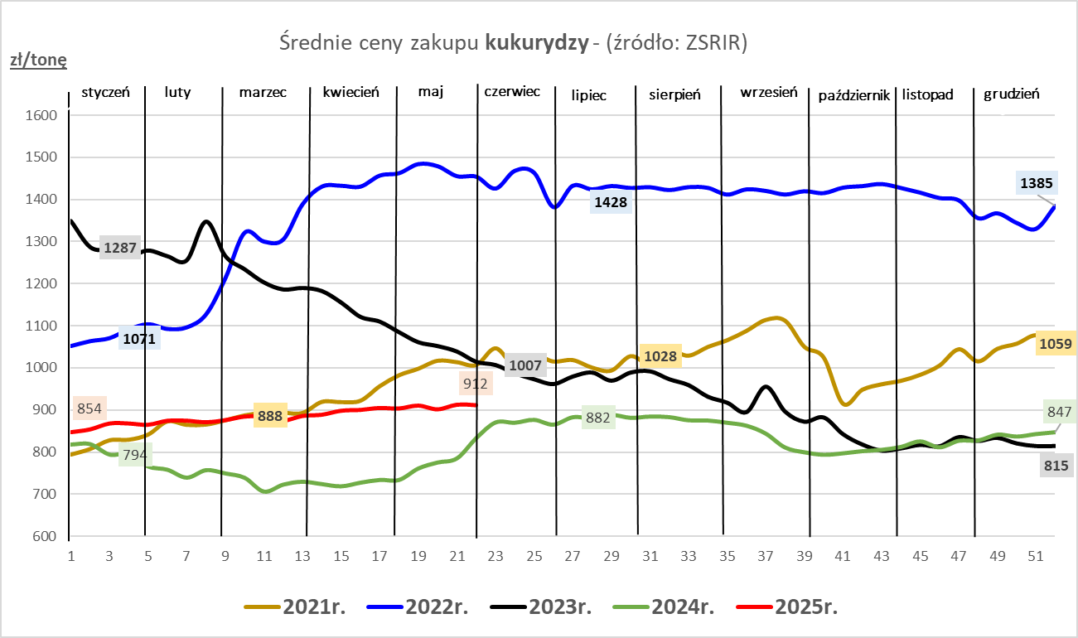

ZiarnoPL_UE_MATIF
Porównanie średnich cen pszenicy konsumpcyjnej i kukurydzy na giełdzie w Paryżu oraz w Polsce i UE
Ceny zbóż w poszczególnych krajach UE dostępne są na stronie | https://agriculture.ec.europa.eu/data-and-analysis/markets/overviews/market-observatories/crops/cereals-statistics_en
W związku z aktualizacją bazy danych KE (nawet do kilku tygodni wstecz) wyliczona średnia cena UE dla poszczególnych zbóż może ulegać zmianie

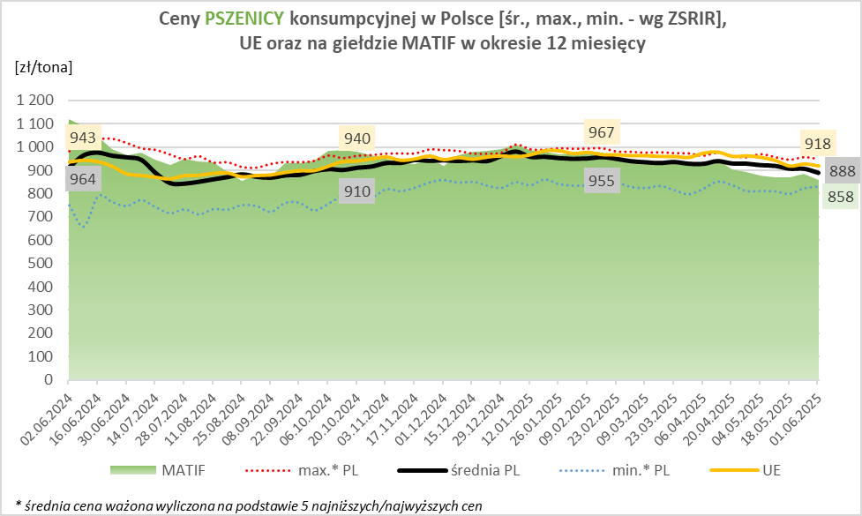
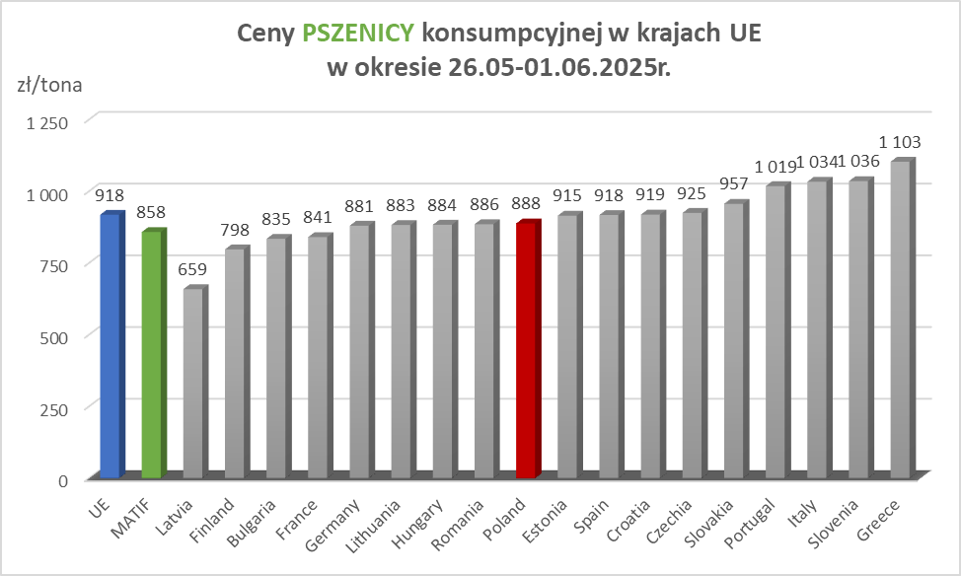

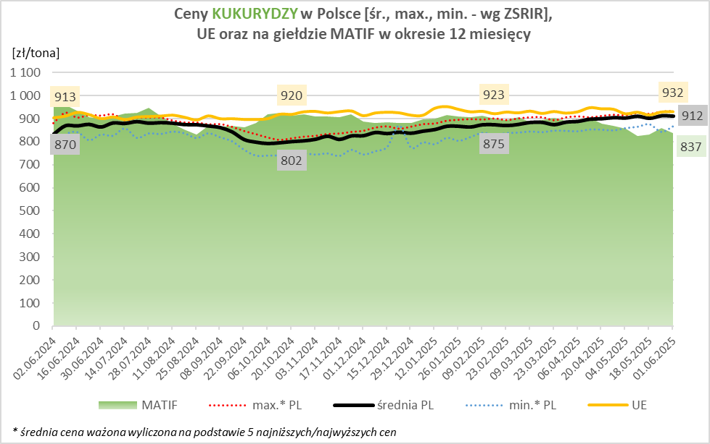
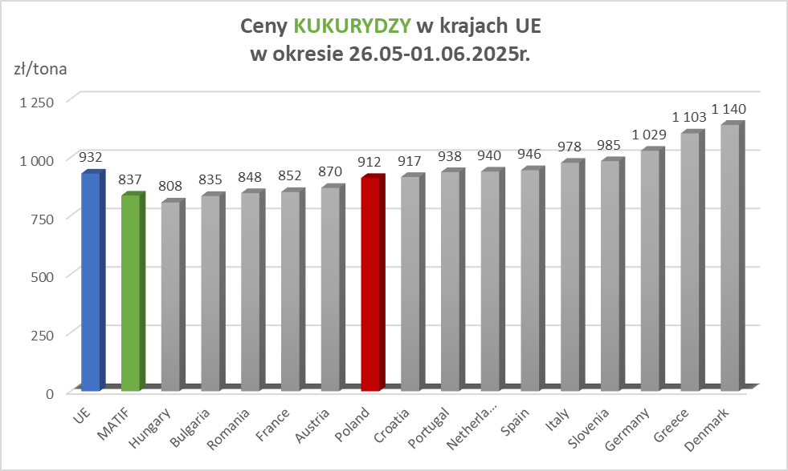

MąkaSPRZED
Średnie ceny sprzedaży mąk w przedsiębiorstwach prowadzących przemiał ziarna zbóż
w okresie: | 26.05 - 01.06.2025r.

 |  | POLSKA |  |  |  |  | MAKROREGION
 |  |  |  |  |  |  | Centralno-Wschodni |  |  | Południowy |  |  | Północno-Zachodni
MĄKA | TYP MĄKI | Cena [zł/tona] |  | Zmiana | Strukt. obrot. [%] |  | Cena [zł/tona] |  | Zmiana | Cena [zł/tona] |  | Zmiana | Cena [zł/tona] |  | Zmiana
 |  | 2025-06-01 | 2025-05-25 | ceny [%] | 2025-06-01 | 2025-05-25 | 2025-06-01 | 2025-05-25 | ceny [%] | 2025-06-01 | 2025-05-25 | ceny [%] | 2025-06-01 | 2025-05-25 | ceny [%]
PSZENNA detaliczna (1kg) wg rodzaju:
tortowa | 450 | 1,661 | 1,722 | -3.5 | 69.2 | 72.7 | 1,630 | 1,696 | -3.9 | 1,641 | 1,740 | -5.7 | 1,787 | 1,773 | 0.8
wrocławska | 500 | 2,067 | 2,052 | 0.8 | 12.6 | 10.6 | 2,050 | 1,865 | 9.9 | nld | nld | * | 1,727 | 1,771 | -2.4
poznańska | 500 | 1,938 | 2,205 | -12.1 | 4.1 | 4.3 | nld | 2,292 | * | nld | nld | * | nld | nld | *
krupczatka | 450/500 | 1,997 | nld | * | 0.5 | 1.2 | nld | nld | * | -- | -- | -- | nld | nld | *
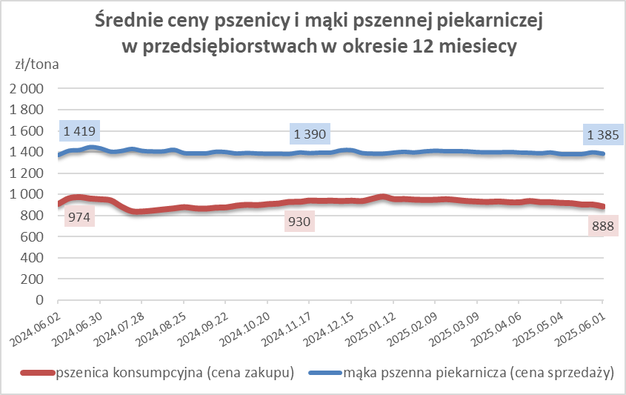
luksusowa | 550 | 2,725 | 2,505 | 8.7 | 13.7 | 11.2 | 3,402 | 2,782 | 22.3 | nld | nld | * | 1,728 | 1,817 | -4.9
 | Ogółem | - | - | - | 100.0 | 100.0 | - | - | - | - | - | - | - | - | -
PSZENNA | 450 | 2,027 | 2,016 | 0.6 | 4.6 | 4.0 | 1711 | 1727 | -0.9 | 2309 | 2334 | -1.1 | 1783 | 1737 | 2.6
detaliczna | 500 | 2,447 | 2,306 | 6.1 | 1.6 | 1.2 | 2610 | 2292 | 13.9 | 2766 | 2661 | 4.0 | 1779 | 1858 | -4.3
(paczkowana 1kg) | 550 | 2,764 | 2,537 | 9.0 | 0.6 | 0.5 | 3402 | 2782 | 22.3 | nld | nld | * | 1746 | 1817 | -3.9
 | 650 | 1,456 | 1,500 | -2.9 | 0.5 | 0.7 | nld | nld | * | nld | 1478 | * | nld | 1725 | *
 | Ogółem | - | - | - | 7.3 | 6.4 | -- | -- | -- | -- | -- | -- | -- | -- | --
PSZENNA | 450 | 1,665 | 1,595 | 4.4 | 1.3 | 1.9 | 1508 | 1565 | -3.6 | 1936 | 1699 | 13.9 | 1339 | 1413 | -5.2
piekarnicza | 500 | 1,472 | 1,500 | -1.9 | 10.0 | 10.6 | 1517 | 1570 | -3.3 | 1462 | 1475 | -0.9 | 1425 | 1441 | -1.1
(w workach) | 550 | 1,564 | 1,553 | 0.7 | 3.9 | 4.6 | 1983 | 1969 | 0.7 | 1414 | 1407 | 0.5 | 1412 | 1424 | -0.8
 | 650 | 1,401 | 1,402 | 0.0 | 2.2 | 1.7 | 1373 | 1387 | -1.0 | 1422 | 1415 | 0.5 | 1340 | 1359 | -1.4
 | 750 | 1,359 | 1,365 | -0.4 | 6.2 | 6.3 | 1362 | 1373 | -0.8 | 1415 | 1403 | 0.9 | 1287 | 1309 | -1.7
 | 850 | 1,482 | 1,461 | 1.4 | 0.2 | 0.2 | 1441 | nld | * | nld | -- | -- | nld | 1428 | *
 | Ogółem | - | - | - | 23.9 | 25.2 | - | - | - | - | - | - | - | - | -
PSZENNA | 450 | 1,302 | 1,367 | -4.7 | 1.8 | 2.1 | nld | nld | * | 1337 | 1367 | -2.3 | -- | nld | --
piekarnicza | 500 | 1,358 | 1,347 | 0.8 | 13.0 | 12.1 | 1303 | 1291 | 0.9 | 1469 | 1456 | 0.9 | 1345 | 1370 | -1.8
(luzem) | 550 | 1,406 | 1,424 | -1.2 | 25.9 | 24.1 | 1324 | 1323 | 0.1 | 1436 | 1442 | -0.4 | 1349 | 1415 | -4.7
 | 650 | 1,331 | 1,345 | -1.0 | 8.5 | 9.6 | 1251 | 1253 | -0.1 | 1423 | 1425 | -0.1 | nld | 1287 | *
 | 750 | 1,261 | 1,281 | -1.5 | 10.9 | 11.4 | 1277 | 1359 | -6.1 | 1265 | 1265 | 0.0 | 1226 | 1216 | 0.9
 | 850 | 1,221 | 1,172 | 4.2 | 0.8 | 0.6 | nld | 1156 | * | 1173 | 1173 | 0.0 | nld | nld | *
 | Ogółem | - | - | - | 60.9 | 59.9 | - | - | - | - | - | - | - | - | -
ŻYTNIA | 580 | 1,279 | 1,271 | 0.7 | 0.4 | 0.3 | 1229 | 1237 | -0.6 | 1388 | 1386 | 0.2 | 1292 | 1236 | 4.5
piekarnicza | 720 | 1,261 | 1,308 | -3.6 | 2.7 | 2.7 | 1293 | 1329 | -2.7 | 1257 | 1268 | -0.8 | 1229 | 1318 | -6.8
(w workach) | 2000 | 1,255 | 1,299 | -3.4 | 0.3 | 0.3 | 1276 | 1231 | 3.6 | nld | nld | * | 1247 | 1394 | -10.6
 | Ogółem | - | - | - | 3.4 | 3.3 | - | - | - | - | - | - | - | - | -
ŻYTNIA | 580 | 1,155 | 1,191 | -3.0 | 0.1 | 0.1 | -- | nld | -- | nld | nld | * | nld | -- | --
piekarnicza | 720 | 1,104 | 1,092 | 1.1 | 4.2 | 5.0 | 1094 | 1095 | -0.2 | 1129 | 1104 | 2.3 | 1113 | 1079 | 3.1
(luzem) | 2000 | nld | 1,105 | * | 0.1 | 0.1 | nld | 1105 | * | -- | -- | -- | -- | -- | --
 | Ogółem | - | - | - | 4.4 | 5.2 | - | - | - | - | - | - | - | - | -
 |  |  |  | Ogółem | 100.0 | 100.0

MąkaZAK
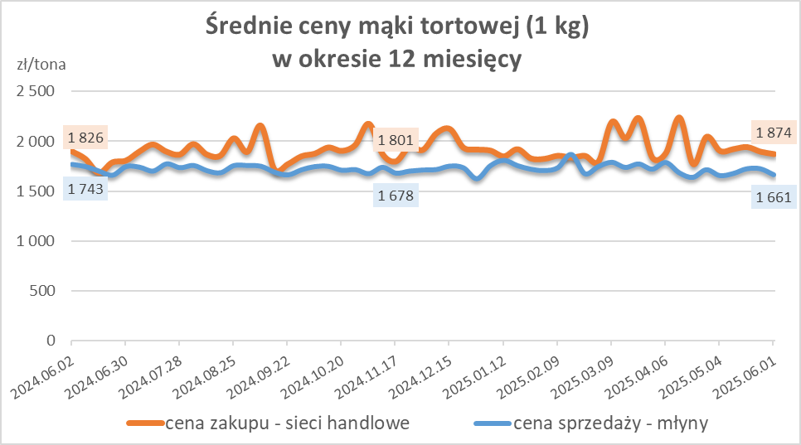
Średnie ceny zakupu mąki pszennej (ważniejszych rodzajów) płacone przez podmioty handlu detalicznego
w okresie: | 26.05 - 01.06.2025r.

Towar |  | POLSKA
 |  | Cena [zł/tona] |  | Zmiana
 |  | 2025-06-01 | 2025-05-25 | ceny [%]
PSZENNA detaliczna (1kg) wg rodzaju | Tortowa 450 | 1,874 | 1,898 | -1.2
 | Luksusowa 550 | 1,664 | 1,862 | -10.7
 | Wrocławska 500 | 2,524 | 2,155 | 17.1

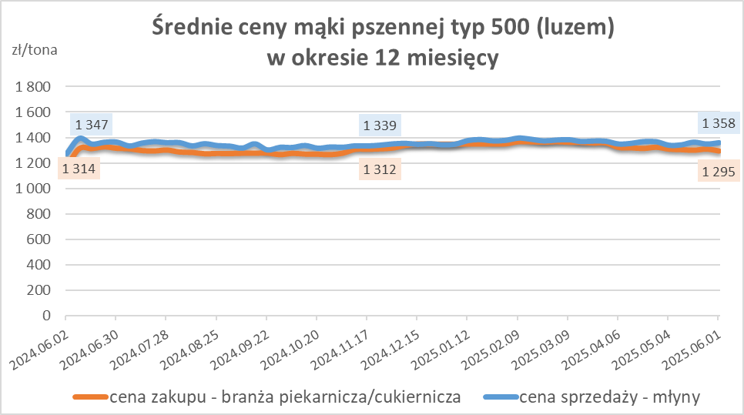
Średnie ceny zakupu mąki (ważniejszych rodzajów) płacone przez podmioty branży piekarsko-cukierniczej
w okresie: | 26.05 - 01.06.2025r.

Towar | Typ | POLSKA
 |  | Cena [zł/tona] |  | Zmiana
 |  | 2025-06-01 | 2025-05-25 | ceny [%]
Pszenna luzem | 500 | 1,295 | 1,310 | -1.1
 | 750 | 1,230 | 1,229 | 0.1
Żytnia luzem | 720 | 1,070 | 1,072 | -0.2
Pszenna w workach | 500 | 1,466 | 1,403 | 4.4
 | 750 | nld | nld | *
Żytnia w workach | 720 | 1,249 | 1,289 | -3.1

HZ wykresy
